상품제안서
6in1 고속무선충전기 올인원 갤럭시워치 애플워치 | 상품코드: F23618

 |  |  |  |  |  |  | 02-412-0044 | www.easy1.co.kr
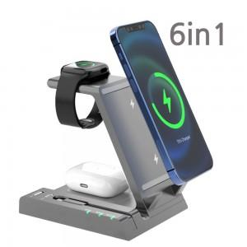

【상세/제작정보】

【인쇄/포장옵션】 | 레이저 / 포장지포장

【공급단가】 | 수량 | 100~ | 300~ | 500~ | 1,000~ | 3,000~
*VAT별도 | 단가 | 44,550원 | 42,900원 | 41,250원 | 39,600원 | 38,610원

【상품 URL】 | http://www.easy1.co.kr/src/goods_detail.php?gdno=23618

